課題研修
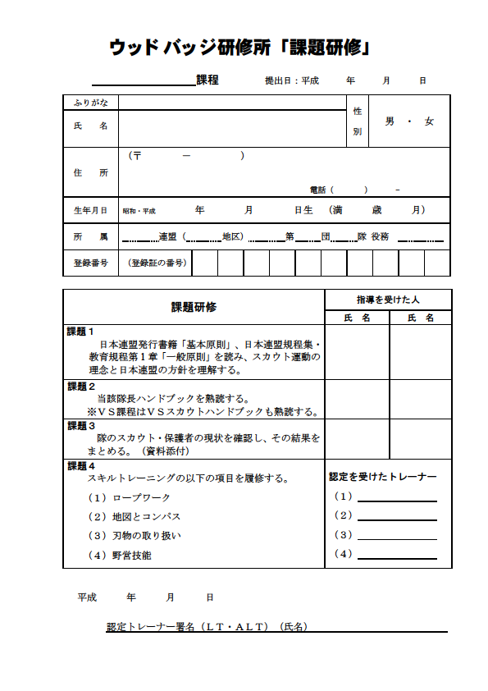

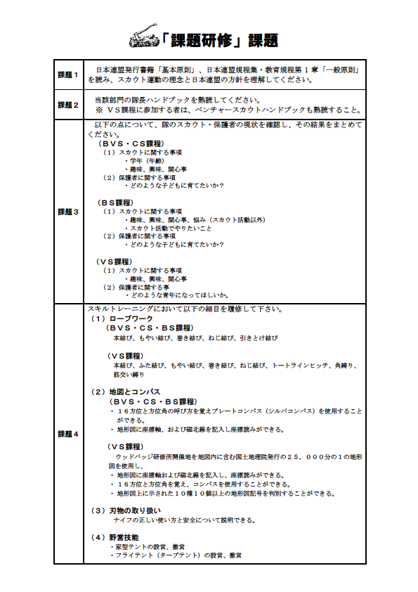

基本訓練申込書
 | ウッドバッジ研修所 申込書

 |  |  |  | カ ブ |  |  |  |  | 課 程 愛 知 |  |  |  |  |  |  |  | 第 | １１５ |  | 期
 |  |  |  |  |  |  |  |  |  |  |  |  |  |  |  |  |  |  | 月 日 申込 | 年 |  | 月 | 日 申込
［期間］平成 |  | 28 | 年 | 4 |  | 月 | 29 | 日 | ～ | 5 | 月 | 2 |  | 日 |  |  |  |  |  | ［場 所］ | 新城・吉川野営場

たて×よこ
写真貼付
3.5cm×2.5cm
ふ り が な |  |  |  |  |  |  |  |  |  |  |  |  |  |  |  |  | 性別 |  | 男 ・ 女
氏 名
住 所 | （〒 － ）
上半身のもの

 | 電話
生年月日 |  |  |  |  |  |  | 年 |  |  | 月 |  |  | 日 |  | （ | 満 |  |  | 歳 |  | 月 | ）

所 属 |  |  |  |  |  | 連盟 （ 地区） |  |  |  | 地区 |  |  |  |  | 第 |  |  | 団 |  |  | 隊 役務

登 録 番 号 |  |  |  |  |  |  |  |  |  |  |  | 地区・県連盟役務
ﾎﾞｰｲｽｶｳﾄ （指 導 者） 講 習 会 | 開設県連盟 （地区） |  |  |  |  |  |  |  |  |  |  |  |  |  | 修了年月日

 |  |  |  |  |  | 連盟 |  |  |  |  | 地区 |  |  |  | 昭和・平成 年 月 日
ウッドバッジ研修所 |  |  |  |  |  |  | 課程 |  |  | 第 |  | 期 | （ |  | 年 |  |  | 月 |  | 日）所長名
（該当者は必ず記入） |  |  |  |  |  |  | 課程 |  |  | 第 |  | 期 | （ |  | 年 |  |  | 月 |  | 日）所長名

ウッドバッジ実修所 |  |  |  |  |  |  | 課程 第 |  |  | 期（修了日 |  |  |  |  | 年 |  |  | 月 |  | 日、 | ﾊﾟｰﾁﾒﾝﾄ№ |  |  | ）
（該当者は必ず記入）

そ の 他 の 研 修 |  |  |  |  | ※上記他の研修所・実修所等 「定型訓練」 への参加がありましたら、全て記入ください。

奉仕歴 |  |  |  |  |  |  |  |  |  |  |  |  |  | 事 務 上 の 連 絡 先 |  |  |  |  | ※確実に連絡のとれる電話番号
（過去５年間における団・地区・県連盟等の役職と奉仕年月） |  |  |  |  |  |  |  |  |  |  |  |  |  |  |  |  |  |  | （自宅・勤務先・携帯電話）,
 |  |  |  |  |  |  |  |  |  |  |  |  |  |  |  |  |  |  | ﾒｰﾙｱﾄﾞﾚｽ等ご記入ください。

 |  |  |  |  |  |  |  |  |  |  |  |  |  | 団委員長の |  |  |  |  |  |  |  | ㊞
 |  |  |  |  |  |  |  |  |  |  |  |  |  | 同 意
 |  |  |  |  |  |  |  |  |  |  |  |  |  | 地区ｺﾐｯｼｮﾅｰ |  |  |  |  |  |  |  | ㊞
 |  |  |  |  |  |  |  |  |  |  |  |  |  | の 推 薦
 |  |  |  |  |  |  |  |  |  |  |  |  |  | 県 連 盟 ｺﾐｯ |  |  |  |  |  |  |  | ㊞
 |  |  |  |  |  |  |  |  |  |  |  |  |  | ｼｮﾅｰの推薦

※ ご記入いただいた内容は、公益財団法人ボーイスカウト日本連盟または所属県連盟において参加申込をいただいた
皆様の参加者選考と参加決定後の連絡や名簿作成等を目的として使用させていただきます。本申込書の個人情報の
保全・安全管理につきましては、個人情報保護法に基づき万全を期します。

